1
包钢幼教处备品招标技术标准
序号 | 名称 | 品牌 | 规格 | 单位 | 技术质量要求 | 图片 | 优惠率
1 | 84消毒液 | 德州安捷牌 | 500ml*24瓶 | 箱 | 包装标明卫生许可证号、执行标准，有效氯含量在4-5%，适用于餐饮具、物体表面及公共场所等消毒，可提供检验报告。 | 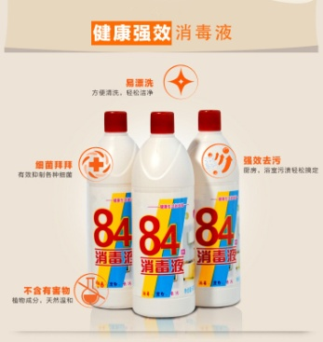 | 市场零售价（106市场、）*90%
2 | 食品级消毒液 | 净万家 | 3.785公升 | 桶 | 加仑装，适用餐饮厨具、蔬菜水果、衣物、物体表面等消毒，具有生产许可标识，可提供检验报告。 | 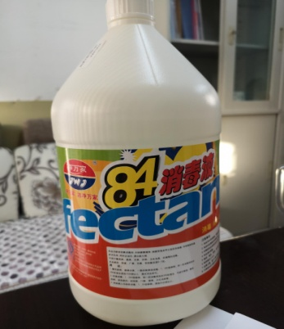 | 市场零售价（106市场、）*90%
3 | 84消毒片 | 洁象牌 | 100片/瓶 | 瓶 | 符合国家卫生许可要求，适用于物体表面、室内外环境、毛巾、衣物等消毒，可提供检验报告。 | 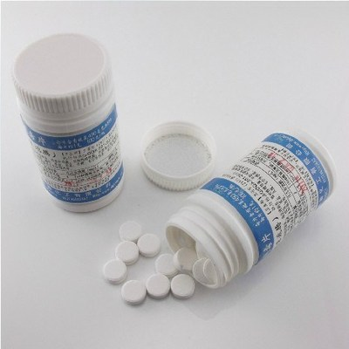 | 市场零售价（106市场、）*90%
4 | 速溶快洁洗衣粉 | 雕牌 | 560g*10-12袋 | 包 | 符合国家卫生许可要求，味道清新，去渍无残留，易漂洗，可提供正规的生产厂家、产品的相关资质。 | 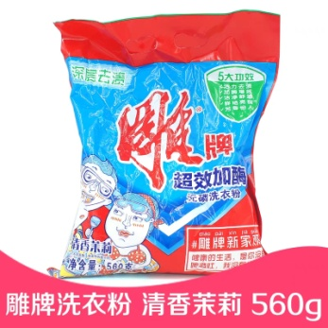 | 市场零售价（106市场、）*90%
5 | 去渍无磷自然清新洗衣粉 | 碧浪 | 480g*10-12袋 | 包 | 符合国家卫生许可要求，味道清新，去渍无残留，易漂洗，可提供正规的生产厂家、产品的相关资质。 | 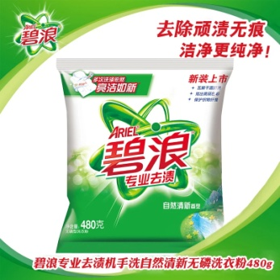 | 市场零售价（106市场、）*90%
6 | 洁净自然香洗衣粉 | 汰渍 | 508g*12袋 | 包 | 符合国家卫生许可要求，味道清新，去渍无残留，易漂洗，可提供正规的生产厂家、产品的相关资质。 | 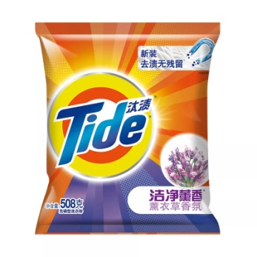 | 市场零售价（106市场、）*90%
7 | 天然皂粉(馨香柔软) | 超能 | 680g*10-12包 | 包 | 符合国家卫生许可要求，天然椰子油生产，高效去污，泡沫少、易漂清，增白提亮，味道清新 | 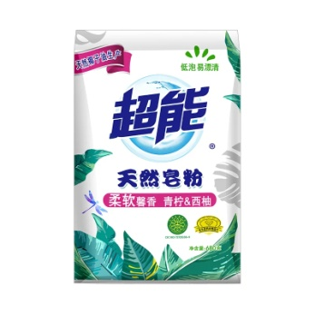 | 市场零售价（106市场、）*90%
8 | 超强油烟净 | 绿伞 | (500+500)g/组 | 组 | 符合国家卫生许可要求，无毒配方，有效去油渍，清新不呛，保护厨具。 | 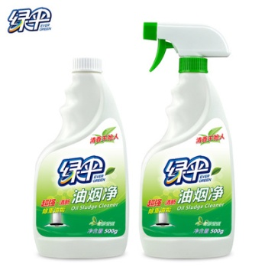 | 市场零售价（106市场、）*90%
9 | 五洁粉 | 绿伞 | 500g/袋 | 袋 | 符合国家卫生许可要求，无毒配方，有效去污渍，不上手，方便使用。 | 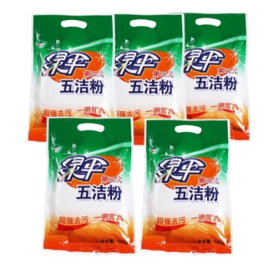 | 市场零售价（106市场、）*90%
10 | 纯白清香型香皂 | 舒肤佳 | 125g/块 | 块 | 符合国家卫生许可要求，除菌、清香。 | 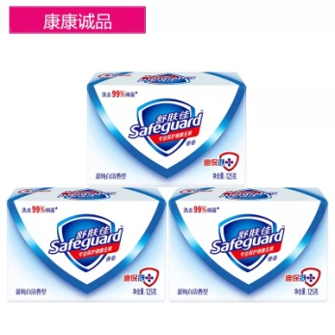 | 市场零售价（106市场、）*90%
11 | 加香透明皂 | 雕牌 | 206gX2(惊爆装)/块 | 块 | 符合国家卫生许可要求，轻松去污，易漂易洗，清新怡人。 | 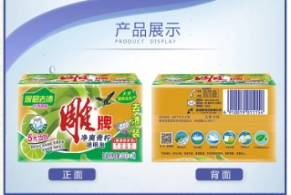 | 市场零售价（106市场、）*90%
12 | 洗衣皂 | 红卫 | 238g*2/包 | 包 | 符合国家卫生许可要求，绿色洗涤剂，去污杀菌。 | 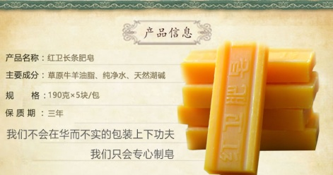 | 市场零售价（106市场、）*90%
13 | 全效加浓洗涤精 | 雕牌 | 500g*24瓶 | 箱 | 符合国家卫生许可要求，能去除农药残留、清洗果蔬，环保、安全、易冲洗。 | 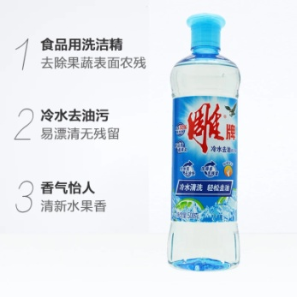 | 市场零售价（106市场、）*90%
14 | 全效加浓洗涤精 | 雕牌 | 1500g*6瓶 | 箱 | 符合国家卫生许可要求，能去除农药残留、清洗果蔬，环保、安全、易冲洗。 | 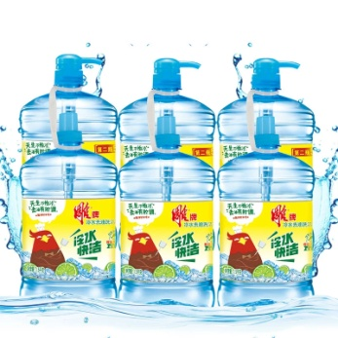 | 市场零售价（106市场、）*90%
15 | 松香洁厕精 | 超威 | 500gX2/组 | 瓶 | 瓶身有无磷标识，执行标准：Q/LBJT5 | 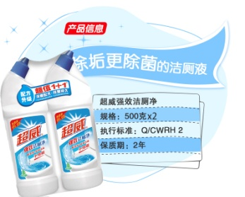 | 市场零售价（106市场、）*90%
16 | 洁厕液柑橘清香 | 威猛先生 | 900g/瓶 | 瓶 | 符合国家卫生许可要求，去垢彻底，除菌达99.9%，清除异味、清洁省力。 | 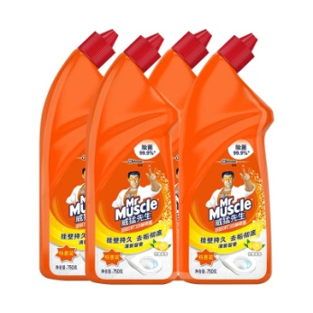 | 市场零售价（106市场、）*90%
17 | 纯白清香型抑菌洗手液 | 舒肤佳 | 450ml/瓶 | 瓶 | 符合国家卫生许可要求，99.9%抑菌，经典馨香，易冲洗。 | 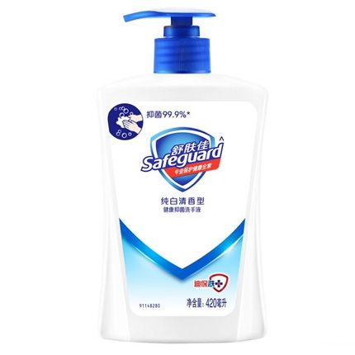 | 市场零售价（106市场、）*90%
18 | 卫生纸 | 待定 | 10卷*10提 | 箱 | 符合国家标准，可以提供相关检验报告 | 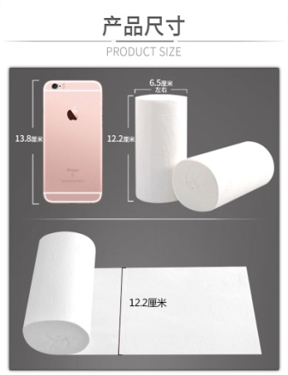 | 市场零售价（106市场、）*90%
19 | 抽纸 | 待定 | 200抽*3包*10提 | 箱 | 符合国家标准，可以提供相关检验报告 | 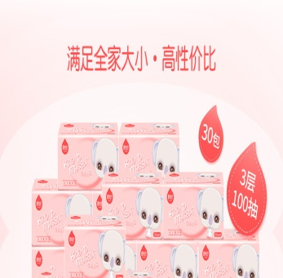 | 市场零售价（106市场、）*90%
20 | 抽纸 | 清风 | 96包/箱 | 箱 | 符合国家标准，可以提供相关检验报告 | 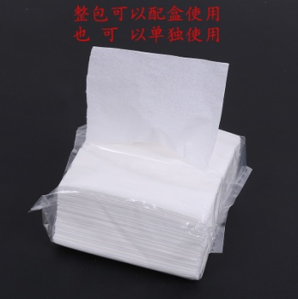 | 市场零售价（106市场、）*90%
21 | 胶皮手套 | 无特定要求 | 成人M、L号 | 副 | 加厚牛筋，耐酸耐碱，手感柔软，佩戴方便，使用简单，在低温0℃不会变硬。适用于餐馆、洗擦地板、盥洗室等。 | 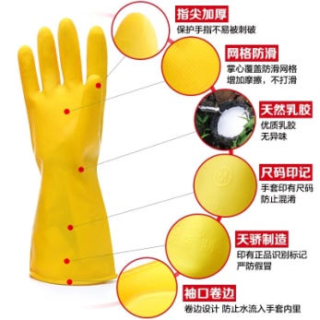 | 市场零售价（106市场、）*90%
22 | 加绒手套 |  | 成人M、L号 | 副 | 内里带绒，外皮加厚牛筋，耐酸耐碱，手感柔软，佩戴方便，使用简单，在低温0℃不会变硬。适用于餐馆、洗擦地板、盥洗室等。 |  | 市场零售价（106市场、）*90%
23 | 线手套 |  | 均码 | 副 | 600g白线加厚手套。 | 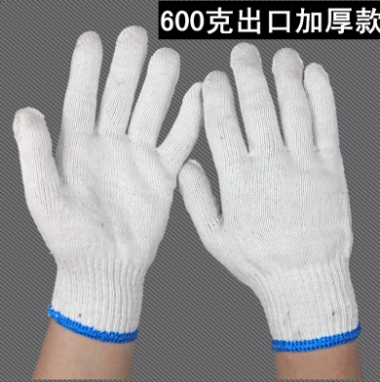 | 市场零售价（106市场、）*90%
24 | 胶线手套 |  | 均码 | 副 | 超强耐磨、防滑，弹性适中，环保。 | 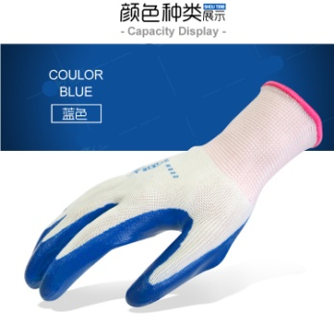 | 市场零售价（106市场、）*90%
25 | 绒长胶手套 |  | 加长至手肘 | 副 | 内里带绒，外皮加厚牛筋，耐酸耐碱，手感柔软，佩戴方便，使用简单，在低温0℃不会变硬。适用于餐馆、洗擦地板、盥洗室等。 | 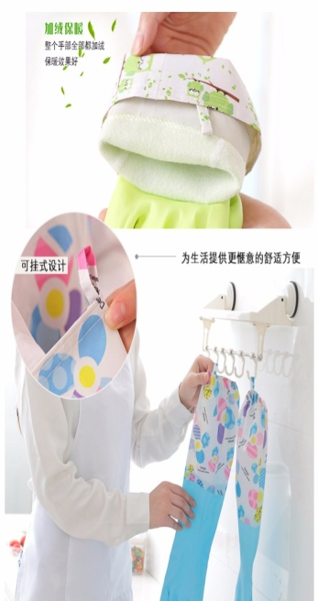 | 市场零售价（106市场、）*90%
26 | 垃圾袋（40CM） |  | 40cm*3卷/包 | 包 | 结实、承重能力强。 | 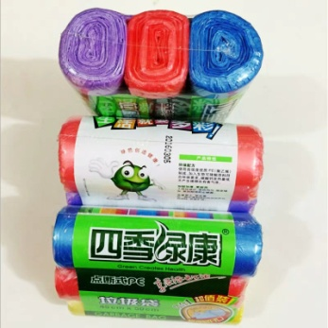 | 市场零售价（106市场、）*90%
27 | 食品级一次性手套 |  | 50支/袋 | 袋 | 食品级PE一次性手套，普通厚度 | 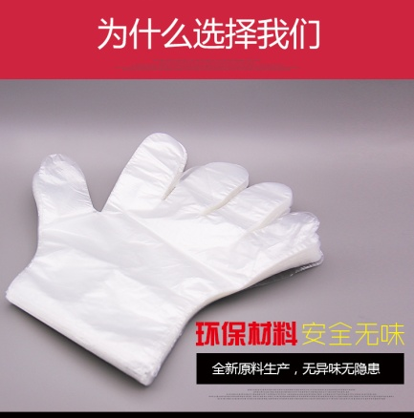 | 市场零售价（106市场、）*90%
28 | 一次性乳胶手套（蓝色） |  | 100支/盒 | 盒 | 食品级乳胶手套，加厚，弹性强，不易破，防粘，无刺激性气味。 | 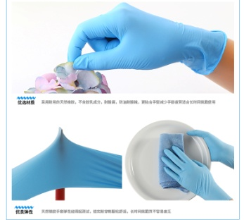 | 市场零售价（106市场、）*90%
29 | 一次性口罩 |  | 50个/盒 | 盒 | 符合国家相关规定，具有权威检测报告，口罩无异味，无纺布材质，透气性好。 | 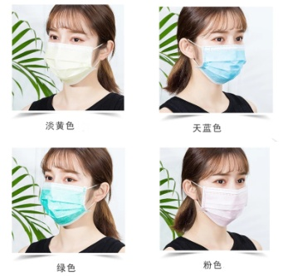 | 市场零售价（106市场、）*90%
30 | 钢丝球 |  | 20个/袋 | 袋 | 金属材质，直径6.5cm左右/个，重量20g左右/个，细密丝网，经久耐用，不易松散，不生锈，不掉渣，安全卫生。 | 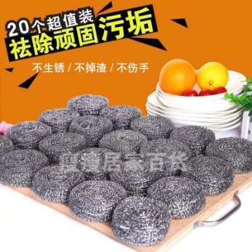 | 市场零售价（106市场、）*90%
31 | 洗碗布 |  | 28*28cm/块 | 块 | 4层夹棉，厚实耐用，吸水性强，易清洗。 | 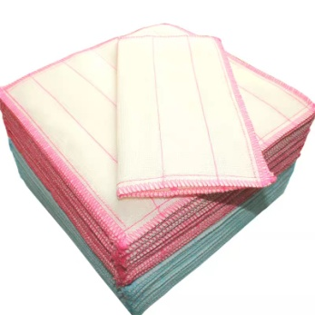 | 市场零售价（106市场、）*90%
32 | 擦灰布 |  | 50*50cm/块 | 块 | 珊瑚绒挂绳抹布，吸水性强，易清洁，不掉色，不掉毛。 | 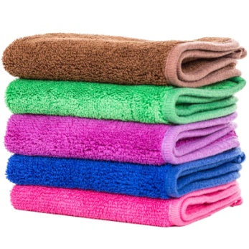 | 市场零售价（106市场、）*90%
33 | 大笊篱 |  | 直径32cm，手柄长40cm | 个 | 木柄加固钢丝笊篱。 | 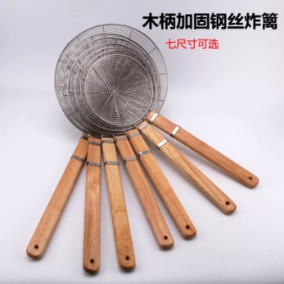 | 市场零售价（106市场、）*90%
34 | 小笊篱 |  | 直径26cm，手柄长36cm | 个 | 木柄加固钢丝笊篱。 |  | 市场零售价（106市场、）*90%
35 | 密网笊篱 |  | 直径26cm，手柄长40cm | 个 | 木柄加固钢丝笊篱，网孔密集。 |  | 市场零售价（106市场、）*90%
36 | 削皮刀 |  |  | 个 | 不锈钢削皮刀，中高端品质。 | 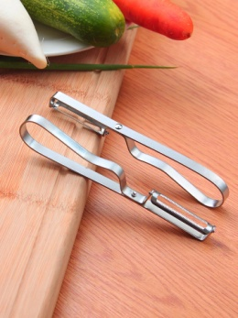 | 市场零售价（106市场、）*90%
37 | 刷碗棉（钢丝） |  | 8.5*11.5cm/块*4 | 组 | 钢丝洗碗海绵，材质为聚酯纤维、海绵，强力去污，软硬适中，不沾油。 | 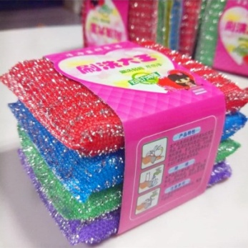 | 市场零售价（106市场、）*90%
38 | 百洁布 |  | 3块/组 | 组 | 材质为不织布+海绵，可清除顽固污渍，健康环保，经久耐用。 | 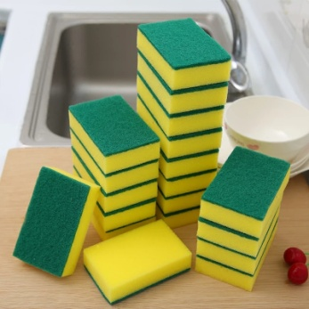 | 市场零售价（106市场、）*90%
39 | 普通围裙（防油） | 茶花 | 无袖 | 条 | 防油防水无袖围裙。 | 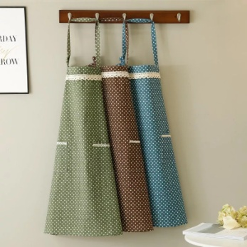 | 市场零售价（106市场、）*90%
40 | 防水围裙 | 无特定要求 | 无袖 | 条 | 白色，皮革材质，防水防油。 | 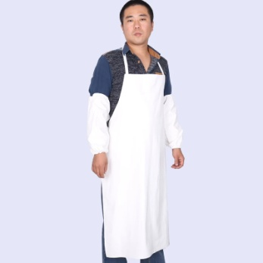 | 市场零售价（106市场、）*90%
41 | 防水套袖 |  | 副 | 副 | 白色，皮革材质，防水防油。 |  | 市场零售价（106市场、）*90%
42 | 铁锹（炒菜） |  | 长110cm*铲头长20.5cm*宽16cm | 把 | 食堂专用无磁钢把大铲。 | 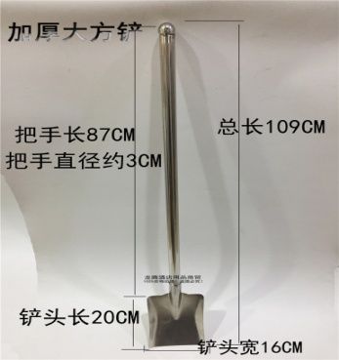 | 市场零售价（106市场、）*90%
43 | 厨房白色工作服 |  | 按需定码 | 件 | 白色棉质，易清洗，可挑选尺码。 | 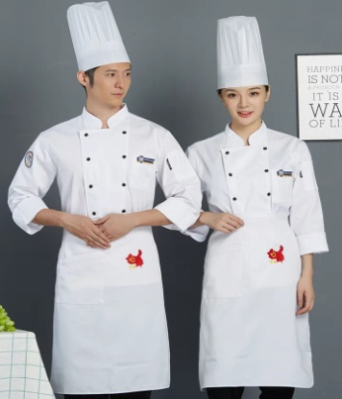 | 市场零售价（106市场、）*90%
44 | 炊事员帽子（布） |  | 均码 | 个 | 白色棉质，易清洗，带有松紧，伸缩自如。 |  | 市场零售价（106市场、）*90%
45 | 套扫/套 |  | 扫帚+簸箕 | 套 | PVC材质，加厚耐冻，易于清洗。 | 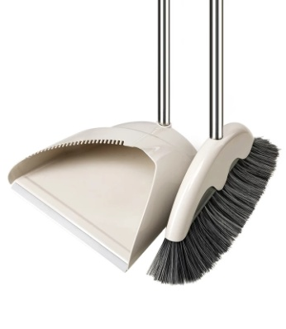 | 市场零售价（106市场、）*90%
46 | 大扫帚/把 |  | 长1.7m | 把 | 扫院毛竹扫帚。 | 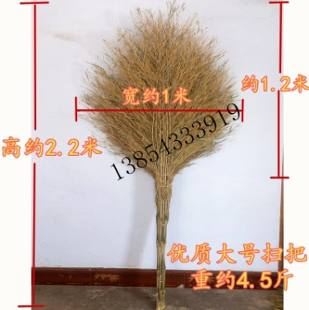 | 市场零售价（106市场、）*90%
47 | 拖布/把 |  |  | 把 | 纯棉材质，耐用不掉，易清洗。 | 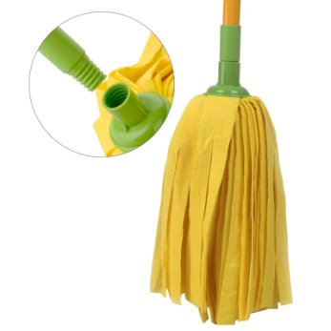 | 市场零售价（106市场、）*90%

